Rodokmen - strom
Zde vyplňte veškeré údaje o předcích, které chcete do rodokmenu zahrnout. V případě,
že vynecháte některý údaj volný, zůstane v obrazu toto pole prázdné. Vyplněný dokument
zašlete společně s Vaší objednávkou jako přílohu na stránce produktu nebo na e-mail info@jaknarodokmeny.cz
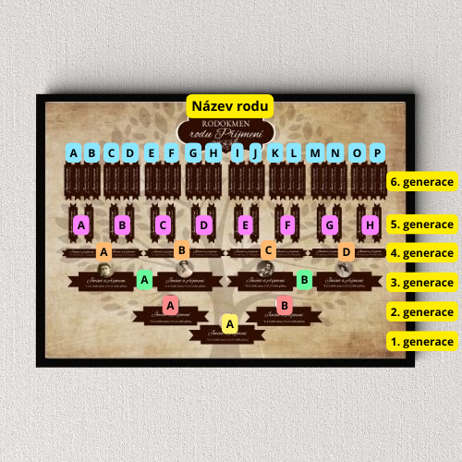
 | Jméno a příjmení | Datum + místo narození | Datum + místo/příčina úmrtí | Další info (např. povolání)
1. Generace (A)
2. Generace (otec A)
2. Generace (matka B)
3. Generace (otec A)
3. Generace (matka A)
3. Generace (otec B)
3. Generace (matka B)
4. Generace (otec A)
4. Generace (matka A)
4. Generace (otec B)
4. Generace (matka B
4. Generace (otec C)
4. Generace (matka C)
4. Generace (otec D)
4. Generace (matka D)
5. Generace (otec A)
5. Generace (matka A)
5. Generace (otec B)
5. Generace (matka B)
5. Generace (otec C)
5. Generace (matka C)
5. Generace (otec D)
5. Generace (matka D)
5. Generace (otec E)
5. Generace (matka E)
5. Generace (otec F)
5. Generace (matka F)
5. Generace (otec G)
5. Generace (matka G)
5. Generace (otec H)
5. Generace (matka H)
6. Generace (otec A)
6. Generace (matka A)
6. Generace (otec B)
6. Generace (matka B)
6. Generace (otec C)
6. Generace (matka C)
6. Generace (otec D)
6. Generace (matka D)
6. Generace (otec E)
6. Generace (matka E)
6. Generace (otec F)
6. Generace (matka F)
6. Generace (otec G)
6. Generace (matka G)
6. Generace (otec H)
6. Generace (matka H)
6. Generace (otec I)
6. Generace (matka I)
6. Generace (otec J)
6. Generace (matka J)
6. Generace (otec K)
6. Generace (matka K)
6. Generace (otec L)
6. Generace (matka L)
6. Generace (otec M)
6. Generace (matka M)
6. Generace (otec N)
6. Generace (matka N)
6. Generace (otec O)
6. Generace (matka O)
6. Generace (otec P)
6. Generace (matka P)

